상품제안서
코끼리10000mAh/일체형C팩전용 | 상품코드: F00931

 |  |  |  |  |  | 02-412-0044 | www.easy1.co.kr
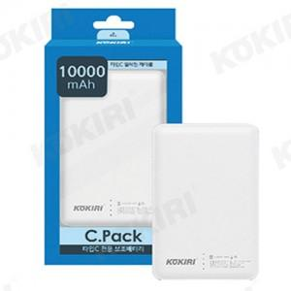

【상세/제작정보】 | 넉넉한 용량의 고급스러운 가죽질감

【인쇄/포장옵션】 | 풀칼라 / 포장지포장

【공급단가】 | 수량 | 50~ | 300~ | 1,000~ | 2,000~
*VAT별도 | 단가 | 12,960원 | 12,480원 | 12,000원 | 11,520원

【상품 URL】 | http://www.easy1.co.kr/src/goods_detail.php?gdno=931

